상품제안서
라이트핏 헤리티지 우드 3단 원터치 자동 암막 양우산 | 상품코드: S41236

 |  |  |  |  |  |  | 02-713-8555 | www.synergygift.co.kr
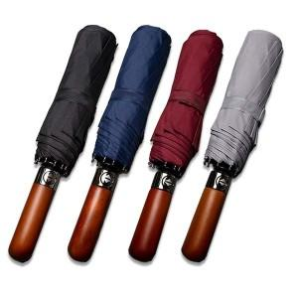

【상세/제작정보】

【인쇄/포장옵션】 | 실크, 레이저, 원단실크1도 / 포장지포장

【공급단가】 | 수량 | 50~ | 100~ | 500~ | 1,000~ | 3,000~
*VAT별도 | 단가 | 12,800원 | 12,300원 | 11,700원 | 11,400원 | 11,200원

【상품 URL】 | https://www.synergygift.co.kr:443/src/goods_detail.php?gdno=41236

